PACKING LIST
Image | Marque | Reference | Couleur | RETAIL | Total Retail Price | Total | S/M | XS | L/XL | S | M | L | XL | XXL | 39 | 40 | 41 | 42 | 43 | 44 | DETAIL PACK
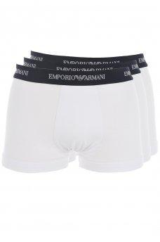 | Emporio armani | 111357 CC717 | 00110 WHITE | 45.00 € | 10,980.00 € | 244 |  |  |  | 42 | 86 | 83 | 33 |  |  |  |  |  |  |  | S=1;M=2;L=2;XL=1
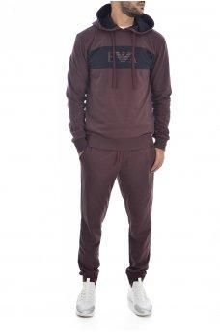 | Emporio armani | 111882 9A566 | 3256 | 155.00 € | 13,485.00 € | 87 |  |  |  | 14 | 35 | 29 | 9 |  |  |  |  |  |  |  | S=1;M=3;L=3;XL=1
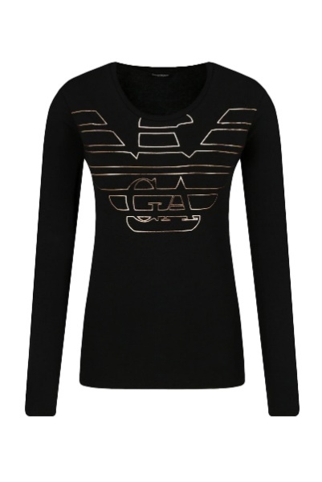 | Emporio armani | 163229 9A232 | 020 BLACK | 70.00 € | 5,740.00 € | 82 |  | 14 |  | 27 | 28 | 13 |  |  |  |  |  |  |  |  | XS=1;S=2;M=2;L=1
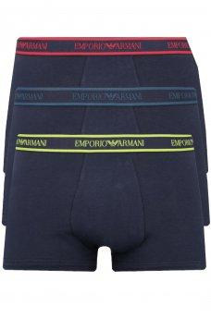 | Emporio armani | 111357 9A717 | 40035 | 45.00 € | 3,690.00 € | 82 |  |  |  | 15 | 25 | 29 | 13 |  |  |  |  |  |  |  | S=1;M=1;L=2;XL=1
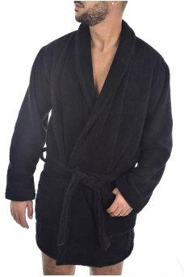 | Emporio armani | 111883 9A591 | 020 BLACK | 150.00 € | 11,250.00 € | 75 | 41 |  | 34 |  |  |  |  |  |  |  |  |  |  |  | L/XL=1;S/M=1
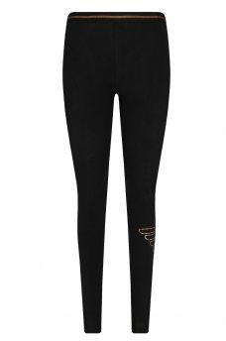 | Emporio armani | 164162 9A232 | 020 BLACK | 70.00 € | 4,970.00 € | 71 |  | 12 |  | 25 | 25 | 9 |  |  |  |  |  |  |  |  | XS=1;S=2;M=2;L=1
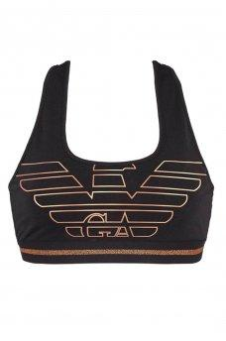 | Emporio armani | 164212 9A232 | 020 BLACK | 70.00 € | 4,900.00 € | 70 |  |  |  | 25 | 30 | 15 |  |  |  |  |  |  |  |  | S=1;M=2;L=1
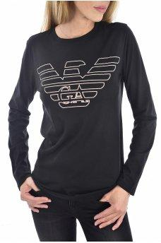 | Emporio armani | 164258 9A255 | 020 BLACK | 55.00 € | 3,630.00 € | 66 |  | 11 |  | 23 | 23 | 9 |  |  |  |  |  |  |  |  | XS=1;S=2;M=2;L=1
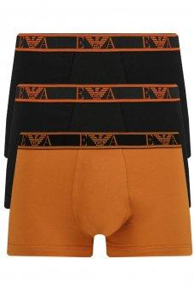 | Emporio armani | 111357 9A715 | 69220 | 45.00 € | 2,970.00 € | 66 |  |  |  | 11 | 22 | 22 | 11 |  |  |  |  |  |  |  | S=1;M=2;L=2;XL=1
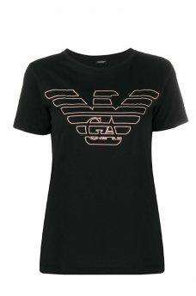 | Emporio armani | 164141 9A255 | 020 BLACK | 45.00 € | 2,700.00 € | 60 |  | 9 |  | 20 | 20 | 11 |  |  |  |  |  |  |  |  | XS=1;S=2;M=2;L=1
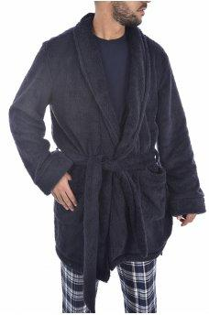 | Emporio armani | 111884 9A580 | 00135 BLEU | 155.00 € | 9,300.00 € | 60 | 30 |  | 30 |  |  |  |  |  |  |  |  |  |  |  | L/XL=1;S/M=1
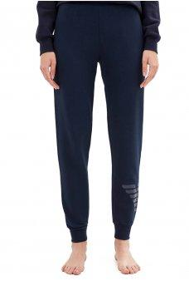 | Emporio armani | 163774 9A265 | 00135 BLEU | 95.00 € | 5,605.00 € | 59 |  | 10 |  | 20 | 19 | 10 |  |  |  |  |  |  |  |  | XS=1;S=2;M=1;L=1
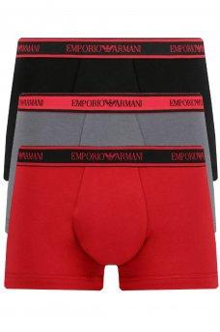 | Emporio armani | 111357 9A717 | 69620 | 45.00 € | 2,610.00 € | 58 |  |  |  | 11 | 17 | 20 | 10 |  |  |  |  |  |  |  | S=1;M=2;L=2;XL=1
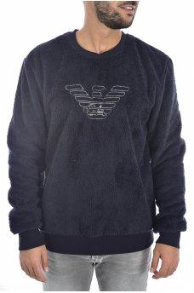 | Emporio armani | 111785 9A580 | 00135 BLEU | 85.00 € | 4,845.00 € | 57 |  |  |  | 9 | 20 | 19 | 9 |  |  |  |  |  |  |  | S=1;M=2;L=2;XL=1
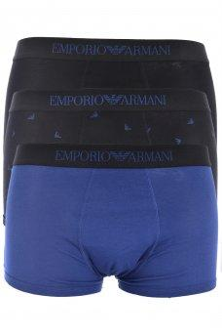 | Emporio armani | 111625 9A722 | 69920 | 45.00 € | 2,385.00 € | 53 |  |  |  | 10 | 18 | 17 | 8 |  |  |  |  |  |  |  | S=1;M=2;L=2;XL=1
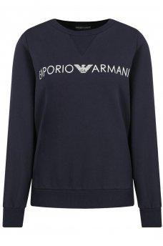 | Emporio armani | 164262 9A250 | 00135 BLEU | 95.00 € | 4,845.00 € | 51 |  | 8 |  | 17 | 17 | 9 |  |  |  |  |  |  |  |  | XS=1;S=2;M=2;L=1
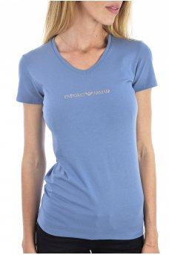 | Emporio armani | 163321 9A263 | 7234 | 45.00 € | 2,250.00 € | 50 |  | 8 |  | 17 | 17 | 8 |  |  |  |  |  |  |  |  | XS=1;S=2;M=2;L=1
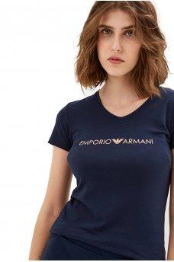 | Emporio armani | 163321 9A317 | 00135 BLEU | 45.00 € | 2,205.00 € | 49 |  | 8 |  | 18 | 17 | 6 |  |  |  |  |  |  |  |  | XS=1;S=3;M=2;L=1
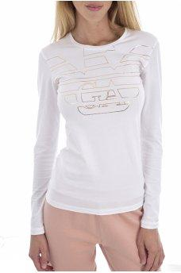 | Emporio armani | 163229 9A232 | 010 BLANC | 70.00 € | 3,360.00 € | 48 |  | 8 |  | 16 | 16 | 8 |  |  |  |  |  |  |  |  | XS=1;S=2;M=2;L=1
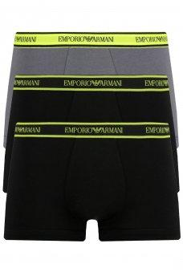 | Emporio armani | 111357 9A717 | 69720 | 45.00 € | 2,160.00 € | 48 |  |  |  | 8 | 16 | 16 | 8 |  |  |  |  |  |  |  | S=1;M=2;L=2;XL=1
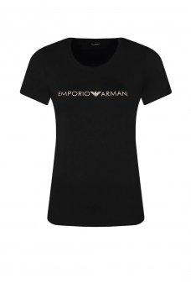 | Emporio armani | 163321 9A317 | 020 BLACK | 45.00 € | 1,980.00 € | 44 |  | 8 |  | 19 | 11 | 6 |  |  |  |  |  |  |  |  | XS=1;S=3;M=1;L=1
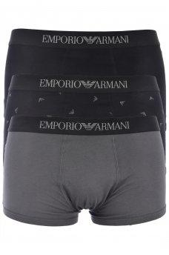 | Emporio armani | 111625 9A722 | 70020 | 45.00 € | 1,935.00 € | 43 |  |  |  | 11 | 10 | 16 | 6 |  |  |  |  |  |  |  | S=1;M=1;L=2;XL=1
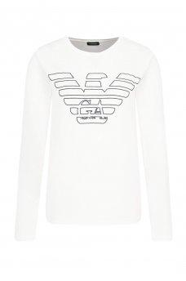 | Emporio armani | 164258 9A255 | 010 BLANC | 55.00 € | 2,310.00 € | 42 |  | 6 |  | 14 | 14 | 8 |  |  |  |  |  |  |  |  | XS=1;S=2;M=2;L=1
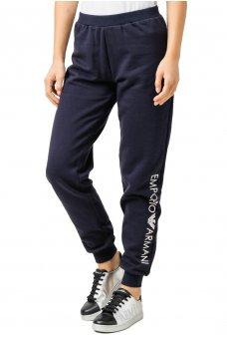 | Emporio armani | 163774 9A250 | 00135 BLEU | 85.00 € | 3,485.00 € | 41 |  | 9 |  | 6 | 17 | 9 |  |  |  |  |  |  |  |  | XS=1;S=1;M=2;L=1
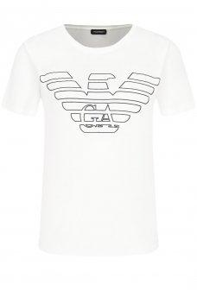 | Emporio armani | 164141 9A255 | 010 BLANC | 45.00 € | 1,800.00 € | 40 |  | 7 |  | 13 | 13 | 7 |  |  |  |  |  |  |  |  | XS=1;S=1;M=1;L=1
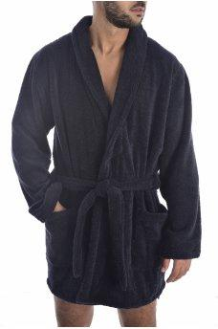 | Emporio armani | 111883 9A591 | 00135 BLEU | 150.00 € | 6,000.00 € | 40 | 20 |  | 20 |  |  |  |  |  |  |  |  |  |  |  | L/XL=1;S/M=1
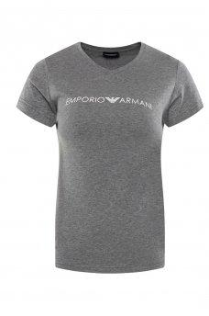 | Emporio armani | 163321 9A317 | 6749 GRIS | 45.00 € | 1,755.00 € | 39 |  | 6 |  | 14 | 14 | 5 |  |  |  |  |  |  |  |  | XS=1;S=2;M=2;L=1
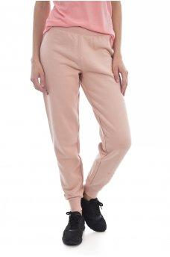 | Emporio armani | 163774 9A265 | 13270 | 95.00 € | 3,420.00 € | 36 |  | 6 |  | 12 | 12 | 6 |  |  |  |  |  |  |  |  | XS=1;S=2;M=2;L=1
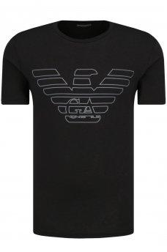 | Emporio armani | 111019 9A578 | 020 BLACK | 45.00 € | 1,620.00 € | 36 |  |  |  | 5 | 16 | 12 | 3 |  |  |  |  |  |  |  | S=1;M=3;L=3;XL=1
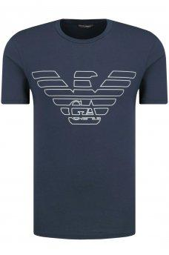 | Emporio armani | 111019 9A578 | 00135 BLEU | 45.00 € | 1,620.00 € | 36 |  |  |  | 5 | 14 | 15 | 2 |  |  |  |  |  |  |  | S=2;M=3;L=3;XL=1
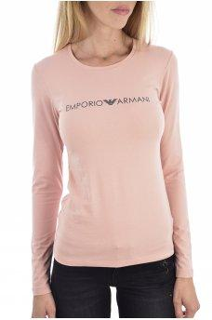 | Emporio armani | 163229 9A317 | 13270 | 55.00 € | 1,925.00 € | 35 |  | 7 |  | 14 | 11 | 3 |  |  |  |  |  |  |  |  | XS=2;S=3;M=3;L=1
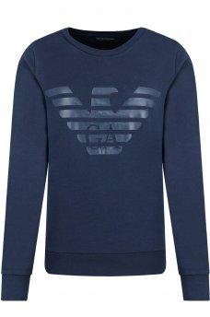 | Emporio armani | 163964 9A265 | 00135 BLEU | 105.00 € | 3,675.00 € | 35 |  | 6 |  | 14 | 10 | 5 |  |  |  |  |  |  |  |  | XS=1;S=2;M=2;L=1
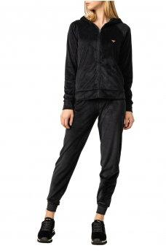 | Emporio armani | 163363 9A260 | 020 BLACK | 175.00 € | 5,950.00 € | 34 |  | 6 |  | 11 | 12 | 5 |  |  |  |  |  |  |  |  | XS=1;S=2;M=2;L=1
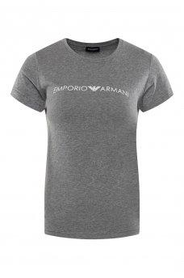 | Emporio armani | 163139 9A317 | 06749 GRIS | 45.00 € | 1,440.00 € | 32 |  | 4 |  | 13 | 11 | 4 |  |  |  |  |  |  |  |  | XS=1;S=3;M=2;L=1
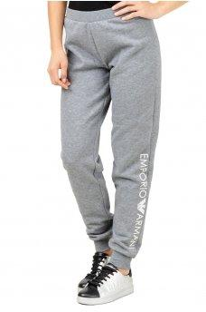 | Emporio armani | 163774 9A250 | 6749 | 85.00 € | 2,720.00 € | 32 |  | 5 |  | 11 | 11 | 5 |  |  |  |  |  |  |  |  | XS=1;S=2;M=2;L=1
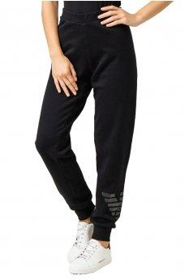 | Emporio armani | 163774 9A265 | 020 BLACK | 95.00 € | 3,040.00 € | 32 |  | 6 |  | 11 | 12 | 3 |  |  |  |  |  |  |  |  | XS=2;S=3;M=3;L=1
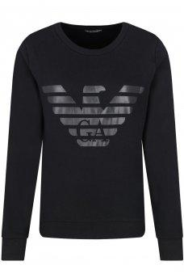 | Emporio armani | 163964 9A265 | 020 BLACK | 105.00 € | 3,360.00 € | 32 |  | 5 |  | 13 | 12 | 2 |  |  |  |  |  |  |  |  | XS=2;S=3;M=3;L=1
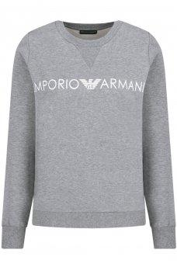 | Emporio armani | 164262 9A250 | 6749 | 95.00 € | 2,850.00 € | 30 |  | 3 |  | 11 | 10 | 6 |  |  |  |  |  |  |  |  | XS=1;S=3;M=3;L=2
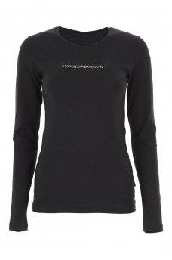 | Emporio armani | 163229 9A263 | 020 BLACK | 70.00 € | 2,030.00 € | 29 |  | 5 |  | 10 | 9 | 5 |  |  |  |  |  |  |  |  | XS=1;S=2;M=2;L=1
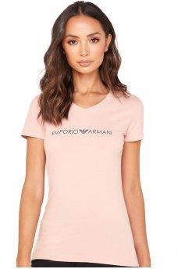 | Emporio armani | 163321 9A317 | 13270 ROSE | 45.00 € | 1,305.00 € | 29 |  | 4 |  | 11 | 11 | 3 |  |  |  |  |  |  |  |  | XS=1;S=3;M=3;L=1
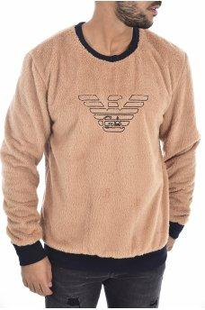 | Emporio armani | 111785 9A580 | 250 | 85.00 € | 2,465.00 € | 29 |  |  |  | 5 | 9 | 12 | 3 |  |  |  |  |  |  |  | S=1;M=3;L=3;XL=1
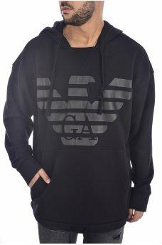 | Emporio armani | 111868 9A560 | 020 BLACK | 120.00 € | 3,480.00 € | 29 |  |  |  | 5 | 10 | 9 | 5 |  |  |  |  |  |  |  | S=1;M=2;L=1;XL=1
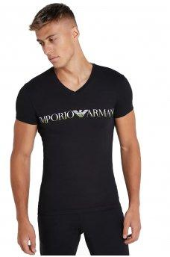 | Emporio armani | 110810 9A516 | 020 BLACK | 45.00 € | 1,260.00 € | 28 |  |  |  | 3 | 13 | 10 | 2 |  |  |  |  |  |  |  | S=1;M=3;L=3;XL=1
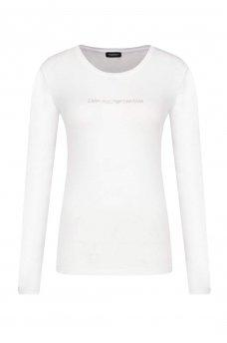 | Emporio armani | 163229 9A263 | 010 BLANC | 70.00 € | 1,890.00 € | 27 |  | 5 |  | 9 | 9 | 4 |  |  |  |  |  |  |  |  | XS=1;S=2;M=2;L=1
 | Emporio armani | 110810 9A516 | 13174 | 45.00 € | 1,215.00 € | 27 |  |  |  | 3 | 11 | 11 | 2 |  |  |  |  |  |  |  | S=1;M=3;L=3;XL=1
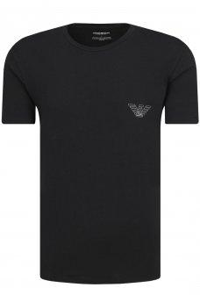 | Emporio armani | 110853 9A524 | 020 BLACK | 45.00 € | 1,170.00 € | 26 |  |  |  | 3 | 10 | 10 | 3 |  |  |  |  |  |  |  | S=1;M=3;L=3;XL=1
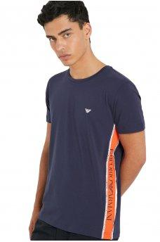 | Emporio armani | 211813 9P462 | 6935 NAVY BLUE | 50.00 € | 1,200.00 € | 24 |  |  |  | 0 | 0 | 3 | 21 | 0 |  |  |  |  |  |  | L=1;XL=3
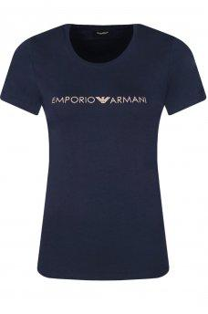 | Emporio armani | 163139 9A317 | 00135 BLEU | 45.00 € | 945.00 € | 21 |  | 4 |  | 8 | 9 | 0 |  |  |  |  |  |  |  |  | XS=1;S=2;M=2
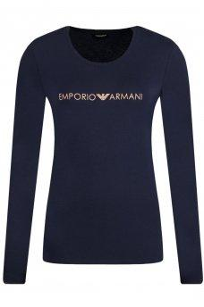 | Emporio armani | 163229 9A317 | 00135 BLEU | 55.00 € | 1,100.00 € | 20 |  | 4 |  | 5 | 11 | 0 |  |  |  |  |  |  |  |  | XS=1;S=1;M=2
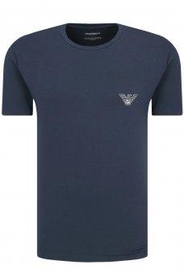 | Emporio armani | 110853 9A524 | 00135 BLEU | 45.00 € | 900.00 € | 20 |  |  |  | 2 | 8 | 8 | 2 |  |  |  |  |  |  |  | S=1;M=3;L=3;XL=1
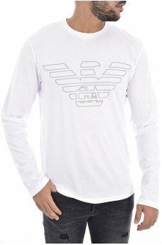 | Emporio armani | 111287 9A578 | 010 BLANC | 60.00 € | 1,200.00 € | 20 |  |  |  | 3 | 7 | 8 | 2 |  |  |  |  |  |  |  | S=1;M=3;L=3;XL=1
 | Emporio armani | 163321 9A263 | 13270 ROSE | 45.00 € | 810.00 € | 18 |  | 3 |  | 6 | 6 | 3 |  |  |  |  |  |  |  |  | XS=1;S=2;M=2;L=1
 | Emporio armani | 163363 9A260 | 00135 BLEU | 175.00 € | 3,150.00 € | 18 |  | 3 |  | 6 | 6 | 3 |  |  |  |  |  |  |  |  | XS=1;S=2;M=2;L=1
 | Emporio armani | 110810 9A516 | 010 BLANC | 45.00 € | 810.00 € | 18 |  |  |  | 3 | 7 | 6 | 2 |  |  |  |  |  |  |  | S=1;M=3;L=3;XL=1
 | Emporio armani | 110810 9A516 | 00135 BLEU | 45.00 € | 810.00 € | 18 |  |  |  | 0 | 7 | 10 | 1 |  |  |  |  |  |  |  | M=3;L=3;XL=1
 | Emporio armani | 111389 8A516 | 23233 MAZARINE | 30.00 € | 480.00 € | 16 |  |  |  | 3 | 13 | 0 | 0 |  |  |  |  |  |  |  | S=1;M=3
 | Emporio armani | 163139 9A317 | 13270 ROSE | 45.00 € | 720.00 € | 16 |  | 3 |  | 7 | 6 | 0 |  |  |  |  |  |  |  |  | XS=1;S=2;M=2
 | Emporio armani | 163964 9A265 | 13270 ROSE | 105.00 € | 1,680.00 € | 16 |  | 2 |  | 7 | 6 | 1 |  |  |  |  |  |  |  |  | XS=2;S=3;M=3;L=1
 | Emporio armani | 164273 9A225 | 020 BLACK | 55.00 € | 880.00 € | 16 |  | 1 |  | 9 | 6 | 0 |  |  |  |  |  |  |  |  | XS=1;S=3;M=3
 | Emporio armani | 111690 9A571 | 6749 | 75.00 € | 1,125.00 € | 15 |  |  |  | 1 | 6 | 6 | 2 |  |  |  |  |  |  |  | S=1;M=3;L=3;XL=2
 | Emporio armani | 111287 9A578 | 020 BLACK | 60.00 € | 840.00 € | 14 |  |  |  | 0 | 8 | 6 | 0 |  |  |  |  |  |  |  | M=1;L=1
 | Emporio armani | 111532 9A571 | 6749 | 115.00 € | 1,610.00 € | 14 |  |  |  | 0 | 7 | 7 | 0 |  |  |  |  |  |  |  | M=1;L=1
 | Emporio armani | 163321 9A263 | 010 BLANC | 45.00 € | 540.00 € | 12 |  | 1 |  | 5 | 6 | 0 |  |  |  |  |  |  |  |  | XS=1;S=3;M=3
 | Emporio armani | 110853 9A524 | 010 BLANC | 45.00 € | 540.00 € | 12 |  |  |  | 2 | 4 | 5 | 1 |  |  |  |  |  |  |  | S=2;M=3;L=3;XL=1
 | Emporio armani | 111035 9A595 | 020 BLACK | 65.00 € | 715.00 € | 11 |  |  |  | 1 | 2 | 5 | 3 |  |  |  |  |  |  |  | S=1;M=2;L=3;XL=3
 | Emporio armani | 111389 8A719 | 00020 NERO | 30.00 € | 300.00 € | 10 |  |  |  | 2 | 5 | 3 | 0 |  |  |  |  |  |  |  | S=1;M=2;L=1
 | Emporio armani | 111882 9A566 | 00135 BLEU | 155.00 € | 1,550.00 € | 10 |  |  |  | 2 | 4 | 3 | 1 |  |  |  |  |  |  |  | S=2;M=3;L=3;XL=1
 | Emporio armani | 163229 9A317 | 6749 | 55.00 € | 495.00 € | 9 |  | 0 |  | 7 | 2 | 0 |  |  |  |  |  |  |  |  | S=3;M=1
 | Emporio armani | 111357 9A715 | 61435 | 45.00 € | 405.00 € | 9 |  |  |  | 2 | 3 | 3 | 1 |  |  |  |  |  |  |  | S=2;M=3;L=3;XL=1
 | Emporio armani | 111267 CC715 | 04710 WHITE | 45.00 € | 360.00 € | 8 |  |  |  | 0 | 0 | 8 | 0
 | Emporio armani | 111357 CS713 | 21320 | 45.00 € | 315.00 € | 7 |  |  |  | 2 | 0 | 5 | 0 |  |  |  |  |  |  |  | S=1;L=2
 | Emporio armani | 163229 9A317 | 020 BLACK | 55.00 € | 275.00 € | 5 |  | 0 |  | 5 | 0 | 0 |  |  |  |  |  |  |  |  | S=3;M=1
 | Emporio armani | 111019 9A578 | 010 BLANC | 45.00 € | 225.00 € | 5 |  |  |  | 0 | 3 | 2 | 0 |  |  |  |  |  |  |  | M=1;L=1
 | Emporio armani | 111287 9A578 | 00135 BLEU | 60.00 € | 300.00 € | 5 |  |  |  | 0 | 2 | 3 | 0 |  |  |  |  |  |  |  | M=1;L=1
 | Emporio armani | 111357 CC717 | 00120 BLACK | 45.00 € | 180.00 € | 4 |  |  |  | 2 | 0 | 2 | 0 | 0 |  |  |  |  |  |  | S=1;L=2
 | Emporio armani | 111357 9P715 | 21320 BLACK/BLACK/BLACK | 45.00 € | 180.00 € | 4 |  |  |  | 4 | 0 | 0 | 0
 | Emporio armani | X4PS01 XL828 | 005 BLACK IRIS | 40.00 € | 120.00 € | 3 |  |  |  |  |  |  |  |  |  | 3 | 0 | 0 | 0
 | Emporio armani | 111653 9A516 | 135 | 60.00 € | 180.00 € | 3 |  |  |  | 0 | 3 | 0 | 0
 | Emporio armani | 248014 7A258 | 020 NOIR | 200.00 € | 400.00 € | 2 |  |  |  |  |  |  |  |  | 1 | 1 | 0 | 0 | 0 | 0
 | Emporio armani | 163891 7P263 | 00010 WHITE | 95.00 € | 190.00 € | 2 |  | 1 |  | 1 | 0 | 0 |  |  |  |  |  |  |  |  | XS=1;S=1
 | Emporio armani | 3YPS74 PJC5Z | 1598 | 160.00 € | 320.00 € | 2 |  |  |  | 2 | 0 | 0 | 0 |  |  |  |  |  |  |  | S=1;L=1
 | Emporio armani | 211746 9P424 | 1781 MILITARY GREEN | 65.00 € | 130.00 € | 2 |  |  |  | 0 | 0 | 2 | 0
 | Emporio armani | 111023 9A725 | 020 BLACK | 60.00 € | 120.00 € | 2 |  |  |  | 1 | 0 | 1 | 0 |  |  |  |  |  |  |  | S=1;L=1
 | Emporio armani | 111023 9A725 | 00135 BLEU | 60.00 € | 120.00 € | 2 |  |  |  | 0 | 2 |  | 0
 | Emporio armani | 3YPF78 PJ37Z | 1200 | 130.00 € | 130.00 € | 1 |  |  |  | 1 | 0 | 0 | 0
 | Emporio armani | 111610 CC722 | 21320 BLACK | 45.00 € | 45.00 € | 1 |  |  |  | 0 | -1 | -1 | 3
 | Emporio armani | LOT A 25 BOXERS EA | divers | 750.00 € | 750.00 € | 1 |  |  |  |  | 1 |  |  |  |  |  |  |  |  |  | M=1
 | Emporio armani | 110810 8A719 | 00044 ANTRACITE | 45.00 € | 45.00 € | 1 |  |  |  | 0 | 1 | 0 | 0 |  |  |  |  |  |  |  | M=1
 | Emporio armani | 163139 9A317 | 020 BLACK | 45.00 € | 45.00 € | 1 |  | 0 |  | 0 | 0 | 1
 |  |  |  |  | 196,815.00 € | 2737

